РГ-Р
 |  |  | 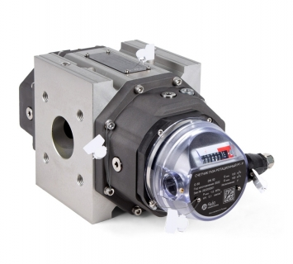
 | РГ-Р

 | Минимальный расход, м³/ч *

 | Максимальный расход, м³/ч *

 | Минимальное изб. давление, МПа *

 | Максимальное изб. давление, МПа *

 | Условный диаметр, мм

 | * обязательные для заполнения поля

 | Минимальный рабочий расход, м³/ч

 | Максимальный рабочий расход, м³/ч

[3] | О | – исполнение в зависимости от метрологических характеристик: «О», «У», «2У»

[4] | Б | – конструктивное исполнение: «Б» – базовый; «К» – компактный

[6] | Л | – тип счетного механизма (направление потока): «Л» – слева направо , «П» – справа налево, «Д» – универсальный

[7] | 1 | – количество НЧ датчиков импульсов: «1», «2»

[8] | 0 | – количество ВЧ датчиков импульсов: «0», «1» (при установке счетчика вне взрывоопасной зоны)

 | Примечания: 1. Заполните все обязательные поля

 |  |  |  | .

